Sheet1
照片水印明细 日期范围：2021-10-16 00:00:00~2021-11-10 23:59:59
报表生成时间：2021-11-10 17:27
照片/视频 | 拍摄人 | 使用水印名称 | 拍摄时间 | 拍摄地点 | 天气 | 经度 | 纬度 | 海拔
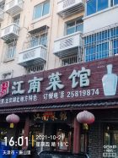 照片 | 井昊 | 时间地点天气 | 2021-10-21 16:01:10 | 天津市·唐山里 | 晴 18° 西北风2级 | 117.644863 | 39.038536 | -9.7
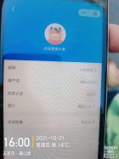 照片 | 井昊 | 时间地点天气 | 2021-10-21 16:01:02 | 天津市·唐山里 | 晴 18° 西北风2级 | 117.644853 | 39.03856 | -11.6
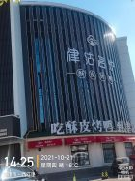 照片 | 井昊 | 时间地点天气 | 2021-10-21 14:25:49 | 天津市·西江里 | 晴 16° 北风2级 | 117.631245 | 39.038647 | 8.9
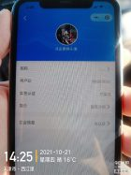 照片 | 井昊 | 时间地点天气 | 2021-10-21 14:25:36 | 天津市·西江里 | 晴 16° 北风2级 | 117.631176 | 39.038601 | -20.9
 照片 | 井昊 | 时间地点天气 | 2021-10-21 13:45:23 | 天津市·远洋城·滨瑞花园 | 晴 16° 北风2级 | 117.597361 | 39.032228 | -11.4
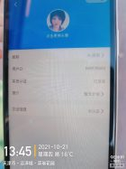 照片 | 井昊 | 时间地点天气 | 2021-10-21 13:45:15 | 天津市·远洋城·滨瑞花园 | 晴 16° 北风2级 | 117.597493 | 39.032121 | -7.4
 照片 | 井昊 | 时间地点天气 | 2021-10-21 13:44:11 | 天津市·远洋城·滨瑞花园 | 晴 16° 北风2级 | 117.597273 | 39.03221 | -1.7
 照片 | 井昊 | 时间地点天气 | 2021-10-21 13:40:09 | 天津市·远洋城·滨瑞花园 | 晴 16° 西北风2级 | 117.595578 | 39.032411 | 7.8
 照片 | 井昊 | 时间地点天气 | 2021-10-21 13:36:33 | 天津市·远洋城·滨瑞花园 | 晴 16° 西北风2级 | 117.595997 | 39.032298 | 18.6
 照片 | 井昊 | 时间地点天气 | 2021-10-21 13:36:05 | 天津市·远洋城·滨瑞花园 | 晴 16° 西北风2级 | 117.595765 | 39.032493 | -15.9
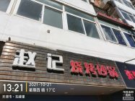 照片 | 孔德正 | 时间地点天气 | 2021-10-21 13:21:23 | 天津市·五峰里 | 晴 17° 西风1级 | 117.158968 | 39.170176 | -8.7
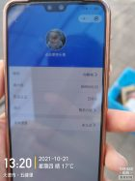 照片 | 孔德正 | 时间地点天气 | 2021-10-21 13:20:55 | 天津市·五峰里 | 晴 17° 北风2级 | 117.158582 | 39.170267 | -14.4
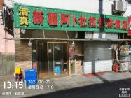 照片 | 孔德正 | 时间地点天气 | 2021-10-21 13:15:39 | 天津市·五峰里 | 晴 17° 北风2级 | 117.158596 | 39.170272 | -10.3
 照片 | 孔德正 | 时间地点天气 | 2021-10-21 13:15:36 | 天津市·五峰里 | 晴 17° 北风2级 | 117.158544 | 39.170223 | -82.8
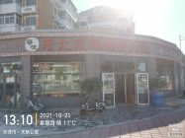 照片 | 孔德正 | 时间地点天气 | 2021-10-21 13:10:19 | 天津市·天骄公寓 | 晴 17° 北风2级 | 117.153686 | 39.170963 | -84.2
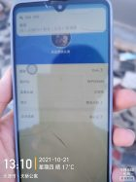 照片 | 孔德正 | 时间地点天气 | 2021-10-21 13:10:08 | 天津市·天骄公寓 | 晴 17° 北风2级 | 117.153686 | 39.170963 | -84.4
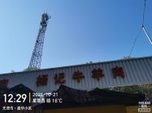 照片 | 孔德正 | 时间地点天气 | 2021-10-21 12:29:59 | 天津市·嘉华小区 | 晴 16° 西北风3级 | 117.235785 | 39.127079 | -89.7
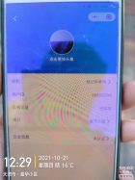 照片 | 孔德正 | 时间地点天气 | 2021-10-21 12:29:52 | 天津市·嘉华小区 | 晴 16° 西北风3级 | 117.235744 | 39.12746 | 31.4
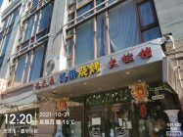 照片 | 孔德正 | 时间地点天气 | 2021-10-21 12:20:58 | 天津市·嘉华小区 | 晴 16° 西北风3级 | 117.236337 | 39.129785 | -90.6
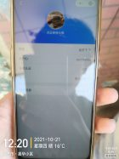 照片 | 孔德正 | 时间地点天气 | 2021-10-21 12:20:39 | 天津市·嘉华小区 | 晴 16° 西北风3级 | 117.236337 | 39.129785 | -90.6
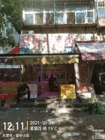 照片 | 孔德正 | 时间地点天气 | 2021-10-21 12:11:22 | 天津市·嘉华小区 | 晴 15° 西北风3级 | 117.236706 | 39.126868 | -11.4
 照片 | 孔德正 | 时间地点天气 | 2021-10-21 12:11:11 | 天津市·嘉华小区 | 晴 15° 西北风3级 | 117.237469 | 39.129412 | -92.0
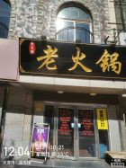 照片 | 孔德正 | 时间地点天气 | 2021-10-21 12:04:34 | 天津市·晨光楼 | 晴 15° 西北风3级 | 117.237402 | 39.129442 | -92.2
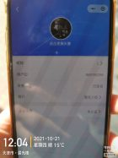 照片 | 孔德正 | 时间地点天气 | 2021-10-21 12:04:25 | 天津市·晨光楼 | 晴 15° 西北风3级 | 117.237621 | 39.129283 | -9.8
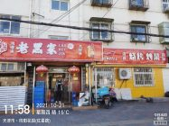 照片 | 孔德正 | 时间地点天气 | 2021-10-21 11:58:40 | 天津市·向阳花园(红星路) | 晴 15° 西北风3级 | 117.243044 | 39.134978 | -92.1
 照片 | 孔德正 | 时间地点天气 | 2021-10-21 11:58:34 | 天津市·向阳花园(红星路) | 晴 15° 西北风3级 | 117.243044 | 39.134978 | -92.2
 照片 | 井昊 | 时间地点天气 | 2021-10-21 11:55:18 | 天津市·珠江小区(杭州道) | 晴 13° 西北风3级 | 117.637267 | 39.037818 | 1.4
 照片 | 井昊 | 时间地点天气 | 2021-10-21 11:54:31 | 天津市·珠江小区(杭州道) | 晴 13° 西北风3级 | 117.637265 | 39.037788 | -4.6
 照片 | 孔德正 | 时间地点天气 | 2021-10-20 17:08:10 | 天津市·华城庭苑 | 多云 13° 西南风2级 | 117.292523 | 39.161993 | -2.2
 照片 | 孔德正 | 时间地点天气 | 2021-10-20 17:07:58 | 天津市·华城庭苑 | 多云 13° 西南风2级 | 117.288308 | 39.162802 | -84.1
 照片 | 孔德正 | 时间地点天气 | 2021-10-20 16:35:44 | 天津市·津汉公路 | 多云 14° 西风2级 | 117.374481 | 39.16133 | -83.9
 照片 | 孔德正 | 时间地点天气 | 2021-10-20 16:33:50 |  | 多云 13° 西风2级 | 117.373736 | 39.162679 | -85.8
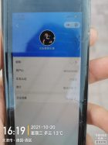 照片 | 孔德正 | 时间地点天气 | 2021-10-20 16:19:12 | 天津市·德园-西区 | 多云 13° 西风2级 | 117.367614 | 39.169433 | -85.7
 照片 | 孔德正 | 时间地点天气 | 2021-10-20 16:19:01 | 天津市·德园-西区 | 多云 13° 西风2级 | 117.367614 | 39.169433 | -85.7
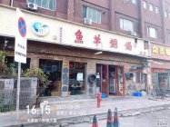 照片 | 孙作杰 | 时间地点天气 | 2021-10-20 16:15:26 | 天津市·东逸大厦 | 多云 13° 西南风2级 | 117.228975 | 39.081733 | 4.2
 照片 | 孙作杰 | 时间地点天气 | 2021-10-20 16:15:00 | 天津市·东逸大厦 | 多云 13° 西南风2级 | 117.229316 | 39.081760 | 5.3
 照片 | 孔德正 | 时间地点天气 | 2021-10-20 16:12:32 | 天津市·德园-西区 | 多云 13° 西风2级 | 117.367614 | 39.169433 | -85.8
 照片 | 孔德正 | 时间地点天气 | 2021-10-20 16:12:15 | 天津市·德园-西区 | 多云 13° 西风2级 | 117.367614 | 39.169433 | -85.7
 照片 | 孙作杰 | 时间地点天气 | 2021-10-20 16:10:10 | 天津市·东逸大厦 | 多云 13° 西南风2级 | 117.228763 | 39.081660 | 4.7
 照片 | 孙作杰 | 时间地点天气 | 2021-10-20 16:09:59 | 天津市·东逸大厦 | 多云 13° 西南风2级 | 117.228763 | 39.081660 | 4.7
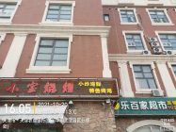 照片 | 孔德正 | 时间地点天气 | 2021-10-20 16:05:34 | 天津市·天津农商银行(东丽华明工业园区分理处) | 多云 13° 西南风2级 | 117.367453 | 39.168497 | -86.3
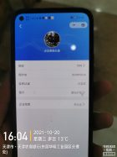 照片 | 孔德正 | 时间地点天气 | 2021-10-20 16:04:43 | 天津市·天津农商银行(东丽华明工业园区分理处) | 多云 13° 西南风2级 | 117.367453 | 39.168497 | -86.3
 照片 | 孙作杰 | 时间地点天气 | 2021-10-19 17:16:18 | 天津市·云华里 | 晴 12° 东北风1级 | 117.141319 | 39.072874 | 6.9
 照片 | 孙作杰 | 时间地点天气 | 2021-10-19 17:15:51 | 天津市·云华里 | 晴 12° 东北风1级 | 117.141356 | 39.072867 | 6.9
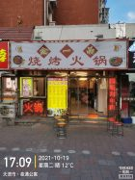 照片 | 孔德正 | 时间地点天气 | 2021-10-19 17:09:18 | 天津市·泰通公寓 | 晴 12° 东北风1级 | 117.274811 | 39.12162 | -132.0
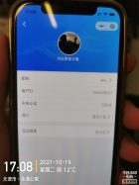 照片 | 孔德正 | 时间地点天气 | 2021-10-19 17:08:37 | 天津市·泰通公寓 | 晴 12° 东北风1级 | 117.274811 | 39.12162 | -132.1
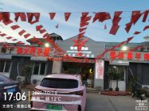 照片 | 孔德正 | 时间地点天气 | 2021-10-19 17:06:06 | 天津市·泰通公寓 | 晴 12° 东北风1级 | 117.274242 | 39.12094 | -131.9
 照片 | 孔德正 | 时间地点天气 | 2021-10-19 17:05:05 | 天津市·泰通公寓 | 晴 12° 东北风1级 | 117.274297 | 39.121058 | -131.8
 照片 | 孔德正 | 时间地点天气 | 2021-10-19 17:00:59 | 天津市·万隆花园小区5区 | 晴 13° 东北风1级 | 117.274883 | 39.120405 | -133.1
 照片 | 孔德正 | 时间地点天气 | 2021-10-19 17:00:03 | 天津市·万隆花园小区5区 | 晴 13° 东北风1级 | 117.274886 | 39.120408 | -132.9
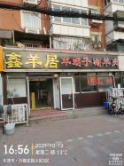 照片 | 孔德正 | 时间地点天气 | 2021-10-19 16:56:20 | 天津市·万隆花园小区5区 | 晴 13° 东北风1级 | 117.274892 | 39.120161 | -9.4
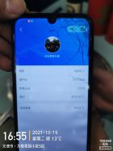 照片 | 孔德正 | 时间地点天气 | 2021-10-19 16:55:23 | 天津市·万隆花园小区5区 | 晴 13° 东北风1级 | 117.27502 | 39.12023 | -133.1
 照片 | 井昊 | 时间地点天气 | 2021-10-18 18:25:00 | 天津市·弘泽·城 | 轻度雾霾 12° 东南风2级 | 117.671167 | 39.033076 | 27.0
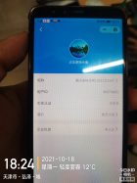 照片 | 井昊 | 时间地点天气 | 2021-10-18 18:24:39 | 天津市·弘泽·城 | 轻度雾霾 12° 东南风2级 | 117.67092 | 39.03309 | -1.0
 照片 | 张海涛 | 时间地点天气 | 2021-10-18 17:17:34 | 天津市·丽景胜和园北区 | 多云 13° 东北风2级 | 117.646189 | 39.030613 | 1.4
 照片 | 张海涛 | 时间地点天气 | 2021-10-18 17:16:43 | 天津市·丽景胜和园北区 | 多云 13° 东北风2级 | 117.646033 | 39.030523 | -4.0
 照片 | 张海涛 | 时间地点天气 | 2021-10-18 16:14:03 | 天津市·芝麻街 | 多云 14° 东南风2级 | 117.674989 | 39.035347 | 101.4
 照片 | 张海涛 | 时间地点天气 | 2021-10-18 16:12:41 | 天津市·芝麻街 | 多云 14° 东南风2级 | 117.674774 | 39.035114 | 7.2
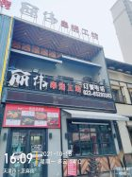 照片 | 张海涛 | 时间地点天气 | 2021-10-18 16:09:59 | 天津市·芝麻街 | 多云 14° 东南风2级 | 117.675144 | 39.035027 | 4.7
 照片 | 张海涛 | 时间地点天气 | 2021-10-18 16:09:16 | 天津市·芝麻街 | 多云 14° 东南风2级 | 117.675062 | 39.035079 | 14.8
 照片 | 张海涛 | 时间地点天气 | 2021-10-18 16:01:04 | 天津市·中建大厦 | 多云 14° 东南风2级 | 117.675646 | 39.034023 | 14.6
 照片 | 张海涛 | 时间地点天气 | 2021-10-18 16:00:47 | 天津市·中建大厦 | 多云 14° 东南风2级 | 117.67565 | 39.034036 | 13.3
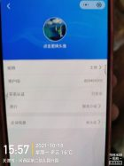 照片 | 孔德正 | 时间地点天气 | 2021-10-18 15:57:39 | 天津市·河西区第二幼儿园分园 | 多云 16° 南风1级 | 117.232598 | 39.091171 | -47.6
 照片 | 孔德正 | 时间地点天气 | 2021-10-18 15:57:06 | 天津市·河西区第二幼儿园分园 | 多云 16° 南风1级 | 117.232598 | 39.091171 | -47.2
 照片 | 孔德正 | 时间地点天气 | 2021-10-18 15:19:15 | 天津市·雅润嘉园 | 多云 16° 西南风1级 | 117.121714 | 39.136675 | -47.5
 照片 | 孔德正 | 时间地点天气 | 2021-10-18 15:17:58 | 天津市·雅润嘉园 | 多云 16° 西南风1级 | 117.121514 | 39.137462 | -47.7
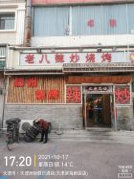 照片 | 孔德正 | 时间地点天气 | 2021-10-17 17:20:32 | 天津市·天津洲际假日酒店(天津滨海新区店) | 晴 14° 西南风2级 | 117.456887 | 38.837352 | 5.3
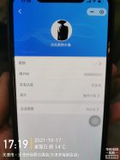 照片 | 孔德正 | 时间地点天气 | 2021-10-17 17:19:44 | 天津市·天津洲际假日酒店(天津滨海新区店) | 晴 14° 西南风2级 | 117.456688 | 38.83757 | -104.5
 照片 | 孔德正 | 时间地点天气 | 2021-10-17 17:05:45 | 天津市·古林便民早市 | 晴 15° 西南风3级 | 117.475035 | 38.838427 | -105.8
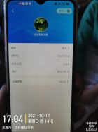 照片 | 孔德正 | 时间地点天气 | 2021-10-17 17:04:47 | 天津市·古林便民早市 | 晴 14° 西南风3级 | 117.475036 | 38.838434 | -105.6
 照片 | 孔德正 | 时间地点天气 | 2021-10-17 16:48:43 | 天津市·大丰门窗公司 | 晴 15° 西南风3级 | 117.476242 | 38.84025 | -106.7
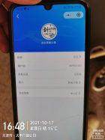 照片 | 孔德正 | 时间地点天气 | 2021-10-17 16:48:11 | 天津市·大丰门窗公司 | 晴 15° 西南风3级 | 117.476242 | 38.84025 | -106.8
 照片 | 孔德正 | 时间地点天气 | 2021-10-17 16:43:09 | 天津市·东环路886号 | 晴 15° 西南风3级 | 117.479268 | 38.837239 | -106.5
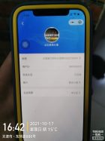 照片 | 孔德正 | 时间地点天气 | 2021-10-17 16:42:10 | 天津市·东环路886号 | 晴 15° 西南风3级 | 117.479674 | 38.837394 | -106.3
 照片 | 孔德正 | 时间地点天气 | 2021-10-17 15:41:56 | 天津市·永明里小区 | 晴 15° 西南风3级 | 117.476706 | 38.838204 | -112.8
 照片 | 孔德正 | 时间地点天气 | 2021-10-17 15:41:15 | 天津市·永明里小区 | 晴 15° 西南风3级 | 117.476755 | 38.838219 | -112.4
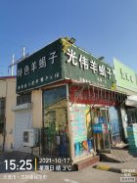 照片 | 孔德正 | 时间地点天气 | 2021-10-17 15:25:14 | 天津市·古林便民早市 | 晴 3° 东北风1级 | 117.473574 | 38.836914 | -114.2
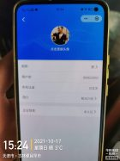 照片 | 孔德正 | 时间地点天气 | 2021-10-17 15:24:34 | 天津市·古林便民早市 | 晴 3° 东北风1级 | 117.473595 | 38.836768 | -114.4
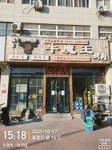 照片 | 孔德正 | 时间地点天气 | 2021-10-17 15:18:25 | 天津市·润泽园 | 晴 16° 西南风3级 | 117.468929 | 38.838062 | -115.8
 照片 | 孔德正 | 时间地点天气 | 2021-10-17 15:17:34 | 天津市·润泽园 | 晴 16° 西南风3级 | 117.468956 | 38.838131 | -115.5
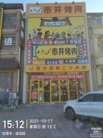 照片 | 孔德正 | 时间地点天气 | 2021-10-17 15:12:19 | 天津市·润泽园 | 晴 15° 西南风3级 | 117.468962 | 38.837709 | -2.5
 照片 | 孔德正 | 时间地点天气 | 2021-10-17 15:10:58 | 天津市·润泽园 | 晴 15° 西南风3级 | 117.468972 | 38.837823 | -116.2
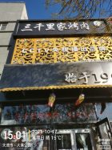 照片 | 孔德正 | 时间地点天气 | 2021-10-17 15:01:35 | 天津市·大港公园 | 晴 15° 西南风3级 | 117.460676 | 38.839867 | -116.5
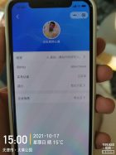 照片 | 孔德正 | 时间地点天气 | 2021-10-17 15:00:23 | 天津市·大港公园 | 晴 15° 西南风3级 | 117.460621 | 38.839299 | -117.2
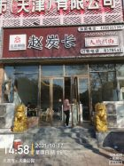 照片 | 孔德正 | 时间地点天气 | 2021-10-17 14:59:00 | 天津市·大港公园 | 晴 15° 西南风3级 | 117.460629 | 38.839331 | -117.7
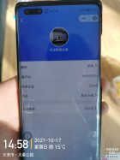 照片 | 孔德正 | 时间地点天气 | 2021-10-17 14:58:25 | 天津市·大港公园 | 晴 15° 西南风3级 | 117.460629 | 38.839331 | -117.4
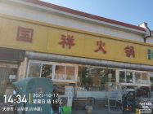 照片 | 孔德正 | 时间地点天气 | 2021-10-17 14:34:04 | 天津市·兴华里(兴华路) | 晴 15° 西南风3级 | 117.437165 | 38.834539 | -120.6
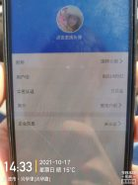 照片 | 孔德正 | 时间地点天气 | 2021-10-17 14:33:49 | 天津市·兴华里(兴华路) | 晴 15° 西南风3级 | 117.437165 | 38.834539 | -121.0
 照片 | 孔德正 | 时间地点天气 | 2021-10-17 10:26:51 | 天津市·天津洲际假日酒店(天津滨海新区店) | 晴 9° 西北风2级 | 117.456829 | 38.837387 | -164.7
 照片 | 孔德正 | 时间地点天气 | 2021-10-17 10:25:59 | 天津市·天津洲际假日酒店(天津滨海新区店) | 晴 9° 西北风2级 | 117.456737 | 38.837383 | -164.6
 照片 | 井昊 | 时间地点天气 | 2021-10-16 18:51:39 | 天津市·贻成奥林花园 | 晴 8° 西北风2级 | 117.646424 | 39.044448 | 4.2
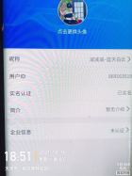 照片 | 井昊 | 时间地点天气 | 2021-10-16 18:51:27 | 天津市·贻成奥林花园 | 晴 8° 西北风2级 | 117.646528 | 39.044393 | 5.1
 照片 | 井昊 | 时间地点天气 | 2021-10-16 18:48:28 | 天津市·贻成奥林花园 | 晴 8° 西北风2级 | 117.646737 | 39.044294 | 6.1
 照片 | 孔德正 | 时间地点天气 | 2021-10-16 18:48:15 | 天津市·四化里(迎新街) | 晴 8° 西北风2级 | 117.446467 | 38.839713 | -202.5
 照片 | 井昊 | 时间地点天气 | 2021-10-16 18:48:12 | 天津市·贻成奥林花园 | 晴 8° 西北风2级 | 117.646729 | 39.044404 | 15.0
 照片 | 孔德正 | 时间地点天气 | 2021-10-16 18:47:05 | 天津市·四化里(迎新街) | 晴 8° 西北风2级 | 117.446389 | 38.839754 | -201.7
 照片 | 井昊 | 时间地点天气 | 2021-10-16 18:44:23 | 天津市·贻成奥林花园 | 晴 8° 西北风2级 | 117.646832 | 39.044153 | -8.4
 照片 | 井昊 | 时间地点天气 | 2021-10-16 18:44:13 | 天津市·贻成奥林花园 | 晴 8° 西北风2级 | 117.646836 | 39.044171 | -8.0
 照片 | 孔德正 | 时间地点天气 | 2021-10-16 18:43:18 | 天津市·四化里(迎新街) | 晴 7° 西北风1级 | 117.446218 | 38.839713 | -201.4
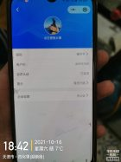 照片 | 孔德正 | 时间地点天气 | 2021-10-16 18:42:25 | 天津市·四化里(迎新街) | 晴 7° 西北风1级 | 117.446327 | 38.83954 | -201.3
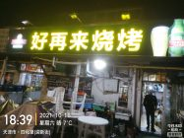 照片 | 孔德正 | 时间地点天气 | 2021-10-16 18:39:25 | 天津市·四化里(迎新街) | 晴 7° 西北风1级 | 117.446489 | 38.839723 | -201.7
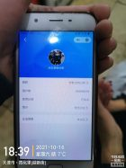 照片 | 孔德正 | 时间地点天气 | 2021-10-16 18:39:08 | 天津市·四化里(迎新街) | 晴 7° 西北风1级 | 117.446662 | 38.839867 | -201.6
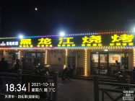 照片 | 孔德正 | 时间地点天气 | 2021-10-16 18:34:17 | 天津市·四化里(迎新街) | 晴 7° 西北风1级 | 117.446887 | 38.839789 | -201.2
 照片 | 孔德正 | 时间地点天气 | 2021-10-16 18:33:59 | 天津市·四化里(迎新街) | 晴 7° 西北风1级 | 117.446778 | 38.839738 | -201.3
 照片 | 孔德正 | 时间地点天气 | 2021-10-16 18:31:05 | 天津市·四化里(迎新街) | 晴 7° 西北风1级 | 117.446637 | 38.839714 | -201.3
 照片 | 孔德正 | 时间地点天气 | 2021-10-16 18:30:31 | 天津市·四化里(迎新街) | 晴 7° 西北风1级 | 117.446558 | 38.839793 | -201.6
 照片 | 孔德正 | 时间地点天气 | 2021-10-16 18:28:20 | 天津市·四化里(迎新街) | 晴 8° 西北风2级 | 117.4466 | 38.839791 | -202.0
 照片 | 孔德正 | 时间地点天气 | 2021-10-16 18:27:57 | 天津市·四化里(迎新街) | 晴 8° 西北风2级 | 117.4466 | 38.839791 | -201.9
 照片 | 孔德正 | 时间地点天气 | 2021-10-16 18:24:58 | 天津市·四化里(迎新街) | 晴 8° 西北风2级 | 117.446592 | 38.839862 | -202.0
 照片 | 孔德正 | 时间地点天气 | 2021-10-16 18:24:48 | 天津市·四化里(迎新街) | 晴 8° 西北风2级 | 117.446592 | 38.839862 | -201.4
 照片 | 井昊 | 时间地点天气 | 2021-10-16 13:22:30 | 天津市·珠江小区(杭州道) | 阴 9° 西北风2级 | 117.638046 | 39.03856 | -4.2
 照片 | 井昊 | 时间地点天气 | 2021-10-16 13:21:59 | 天津市·珠江小区(杭州道) | 阴 9° 西北风2级 | 117.638121 | 39.038553 | -11.2

